A-DAPT Blueprint
A-DAPT Blueprint
 |  |  |  |  |  |  | THEME: | EPIC: | FEATURE: As a customer, I want to buy a voucher to support a student in need | STORY: 06
 |  |  |  |  |  |  | DESIGNED BY: | DATE: | NOTE:

CUSTOMER VISIBLE | ACCEPTANCE TEST
 |  | การซื้อ voucher ราคา 100 บาท แบบไม่ต้องการใบกำกับภาษี 1. เปิดเว็ปไซต์ 2. เลือก voucher 100 บาท 3. กดเลือกชำระเงิน 4. เลือกช่องทางการชำระเงิน 5. อัพโหลดสลิปการโอน 6. เลือกไม่ต้องการใบกำกับภาษี 7. กดยืนยัน | การซื้อ voucher ราคา 500 บาท แบบไม่ต้องการใบกำกับภาษี 1. เปิดเว็ปไซต์ 2. เลือก voucher 500 บาท 3. กดเลือกชำระเงิน 4. เลือกช่องทางการชำระเงิน 5. อัพโหลดสลิปการโอน 6. เลือกไม่ต้องการใบกำกับภาษี 7. กดยืนยัน | การซื้อ voucher ราคา 1000 บาท แบบไม่ต้องการใบกำกับภาษี 1. เปิดเว็ปไซต์ 2. เลือก voucher 1000 บาท 3. กดเลือกชำระเงิน 4. เลือกช่องทางการชำระเงิน 5. อัพโหลดสลิปการโอน 6. เลือกไม่ต้องการใบกำกับภาษี 7. กดยืนยัน | ตรวจสอบการลบสินค้าจากตะกร้า 1. เปิดเว็บไซต์ 2. กดดูตะกร้าสินค้า 3. กดลบสินค้าที่ต้องการลบ | การซื้อ voucher ราคา 100 บาท แบบต้องการใบกำกับภาษี 1. เปิดเว็ปไซต์ 2. เลือก voucher 100 บาท 3. กดเลือกชำระเงิน 4. เลือกช่องทางการชำระเงิน 5. อัพโหลดสลิปการโอน 6. เลือกต้องการใบกำกับภาษี 7. กรอกข้อมูลชื่อ ที่อยู่ และเลขประจำตัวผู้เสียภาษี | การซื้อ voucher ราคา 500 บาท แบบต้องการใบกำกับภาษี 1. เปิดเว็ปไซต์ 2. เลือก voucher 500 บาท 3. กดเลือกชำระเงิน 4. เลือกช่องทางการชำระเงิน 5. อัพโหลดสลิปการโอน 6. เลือกต้องการใบกำกับภาษี 7. กรอกข้อมูลชื่อ ที่อยู่ และเลขประจำตัวผู้เสียภาษี | การซื้อ voucher ราคา 1000 บาท แบบต้องการใบกำกับภาษี 1. เปิดเว็ปไซต์ 2. เลือก voucher 1000 บาท 3. กดเลือกชำระเงิน 4. เลือกช่องทางการชำระเงิน 5. อัพโหลดสลิปการโอน 6. เลือกต้องการใบกำกับภาษี 7. กรอกข้อมูลชื่อ ที่อยู่ และเลขประจำตัวผู้เสียภาษี | การเพิ่มและลบสินค้าในตะกร้าสินค้า 1. เปิดเว็ปไซต์ 2. เลือก voucher 3. กดเพิ่มเข้าตะกร้าสินค้า 4. กดตะกร้าสินค้า 5. กดลบสินค้าที่ไม่ต้องการหรือต้องการเพิ่มจำนวนสินค้า | การซื้อ voucher ราคา 100 บาท แบบต้องการใบกำกับภาษี ไม่กรอกชื่อ นามสกุล 1. เปิดเว็ปไซต์ 2. เลือก voucher 100 บาท 3. กดเลือกชำระเงิน 4. เลือกช่องทางการชำระเงิน 5. อัพโหลดสลิปการโอน 6. เลือกต้องการใบกำกับภาษี 7. กรอกข้อมูล ที่อยู่ และเลขประจำตัวผู้เสียภาษี | การซื้อ voucher ราคา 100 บาท แบบต้องการใบกำกับภาษี ไม่กรอกที่อยู่ 1. เปิดเว็ปไซต์ 2. เลือก voucher 100 บาท 3. กดเลือกชำระเงิน 4. เลือกช่องทางการชำระเงิน 5. อัพโหลดสลิปการโอน 6. เลือกต้องการใบกำกับภาษี 7. กรอกข้อมูลชื่อ และเลขประจำตัวผู้เสียภาษี | การซื้อ voucher ราคา 100 บาท แบบต้องการใบกำกับภาษี ไม่กรอกเลขประจำตัวผู้เสียภาษี 1. เปิดเว็ปไซต์ 2. เลือก voucher 100 บาท 3. กดเลือกชำระเงิน 4. เลือกช่องทางการชำระเงิน 5. อัพโหลดสลิปการโอน 6. เลือกต้องการใบกำกับภาษี ยกเว้นชื่อนามสกุล 7. กรอกข้อมูลชื่อ และ ที่อยู่

 | USER INTERFACE (UI)
 |  | ทำ UI หน้าเลือกคูปอง | ทำ UI หน้าจัดการตะกร้า | UI หน้าเลือกจ่ายเงิน | UI หน้าอัปโหลดสลิปและต้องการใบกำกับภาษี

 | 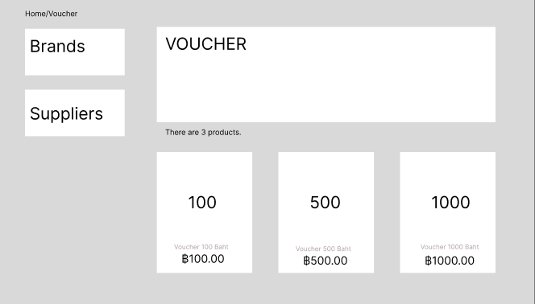 |  | 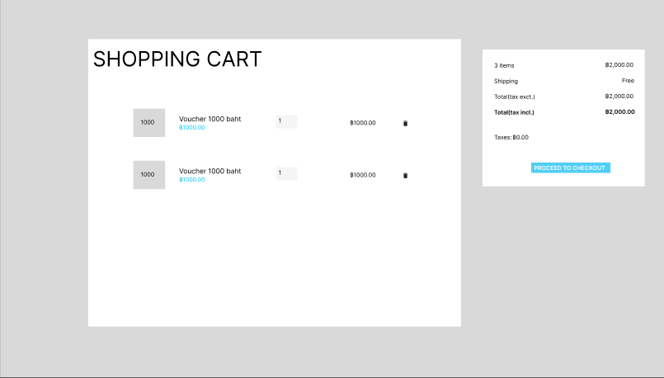 | 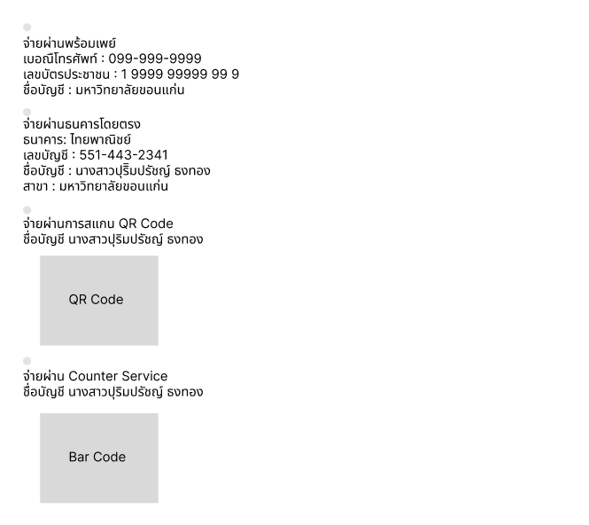 | 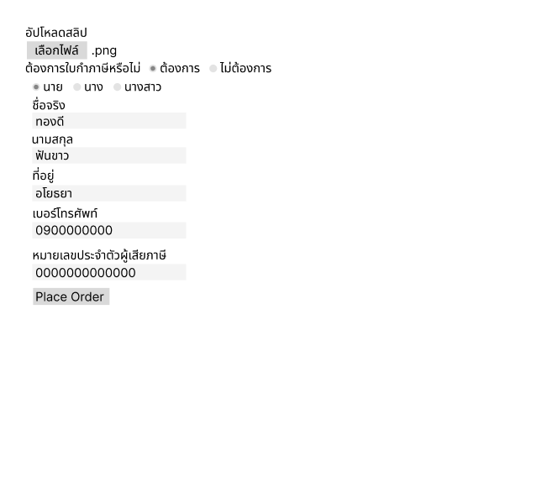
CUSTOMER INVISIBLE | BUSINESS LOGIC
 |  | Cart fucntion : ผู้ใช้สามารถกดเพิ่มคูปองลงตะกร้าได้ ผู้ใช้สามารถกดลบคูปองลงตะกร้าได้ ผู้ใช้สามารถเพิ่มหรือลดจำนวนที่เลือกได้ | Payment fucntion : ผู้ใช้สามารถเลือกวิธีการชำระเงินได้ | Tax invoice fucntion : ผู้ใช้สามารถเลือกรับใบกำกับภาษีหรือไม่

 | DATABASE

 |  | 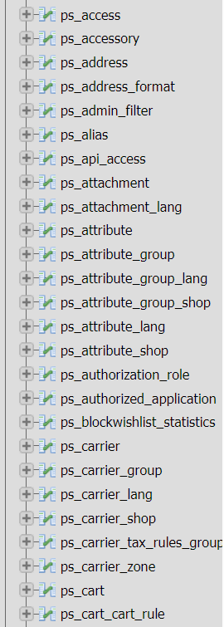 | 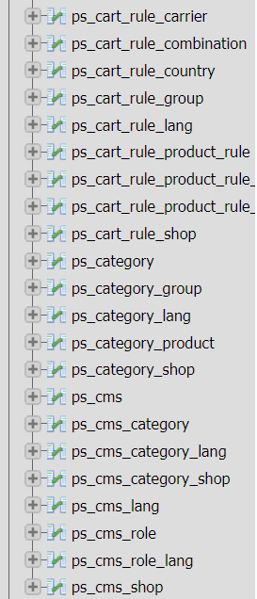

 | SUPPORT

